毕业要求
毕业要求 | 指标点 | 操作提示
 |  | 1. 同一毕业要求录入多个指标点时，继续保持毕业要求不变，指标点变化即可，如下所示
 |  |  | 毕业要求 | 指标点
 |  |  | 毕业要求1 | 指标点1-1
 |  |  | 毕业要求1 | 指标点1-2
 |  |  | 毕业要求1 | 指标点1-3
 |  |  | 毕业要求2 | 指标点2-1
 |  | 2. 如果碰到未知原因导致的导入失败，提示不符合格式，请将表格全选之后，清除格式
 |  |  | 先点击表格左上角，将表格全选，再点击“编辑”中的“清除”按钮，选择“清除格式”



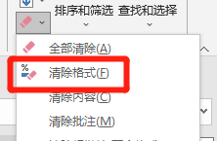

 |  | 3. 导入时可以无视右侧的操作提示，不会对导入结果产生影响

